Abb. B4-4web
Zurück zum Inhalt
Abb. B4-4web: Anteil der frühzeitigen Schulabgängerinnen und -abgänger in ausgewählten Staaten 2014 (in %)
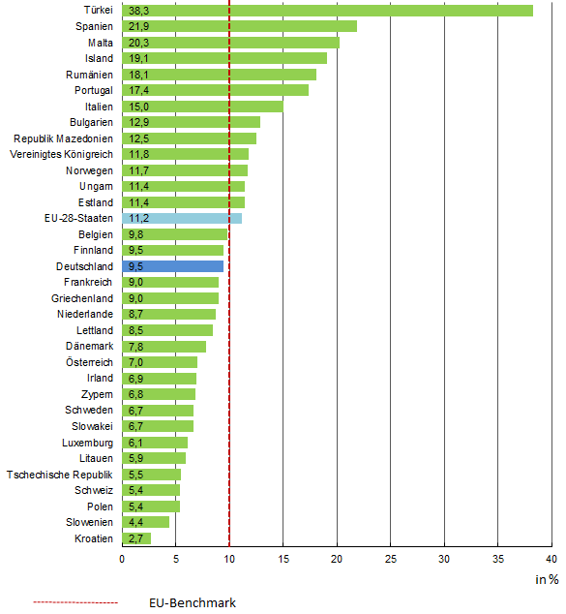

Quelle: Eurostat-Homepage, Arbeitskräfteerhebung →Tab. B4-11web

